Test Senaryosu Taslağı
Sayı | Hata Başlığı | Açıklama | Öncelik | Ekler | Öncelik | Statü
1 | Test sayfasındaki ''Bize Ulaşın" kısmı görsel ulaşım sayfasıyla uyumsuz. | Özet:Ulaşımla ilgili hiçbir alakası olmayan bir görsel kullanılmış. Oluşturma Adımları 1-yazilimtestegitimi.com sitesine giriş yap 2-Üst menüden : Test alıştırmaları - Web uygulama testi - baslangic seçimini yap Beklenen Sonuç:Ulaşım sayfasıyla uyumlu bir görsel kullanılması Asıl Sonuç:Ulaşımla ilgili olmayan bir görselin kullanılmış olması | Orta |  | Yüksek | Başarılı
2 | Test sayfasındaki harita bilgileri yetersiz. | Özet:Genel olarak sadece şehir bilgisi yer alıyor.İlçe ya da mahalle belirtilmemiş. Oluşturma Adımları 1-yazilimtestegitimi.com sitesine giriş yap 2-Üst menüden : Test alıştırmaları - Web uygulama testi - baslangic seçimini yap Beklenen sonuç:Tam konum bilgilerinin sitede yer alması Asıl Sonuç:Sadece şehir bilgisinin yer alması | Orta | 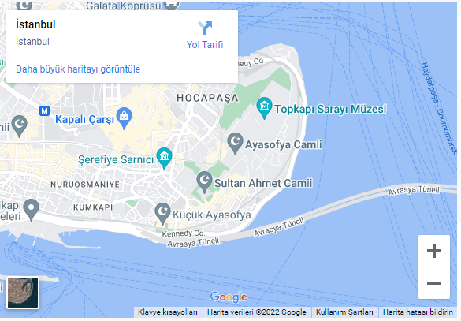 | Orta | Başarısız
3 | Test sayfasındaki E-mail Gönder tuşu hatalı sayfaya yönlendiriyor. | Özet: E-mail Gönder tuşunda fonksiyonel bir hata mevcut. Sayfa yönlendirmesi bozuk. Oluşturma Adımları 1-yazilimtestegitimi.com sitesine giriş yap 2-Üst menüden : Test alıştırmaları - Web uygulama testi - baslangic seçimini yap 3-E-mail Gönder tuşuna tıkla Beklenen sonuç:E-mail gönderiminin başarıyla sonuçlanması Asıl Sonuç:E-mail Gönder tuşuna tıklandığında hata sayfasına yönlendirmesi | Yüksek | 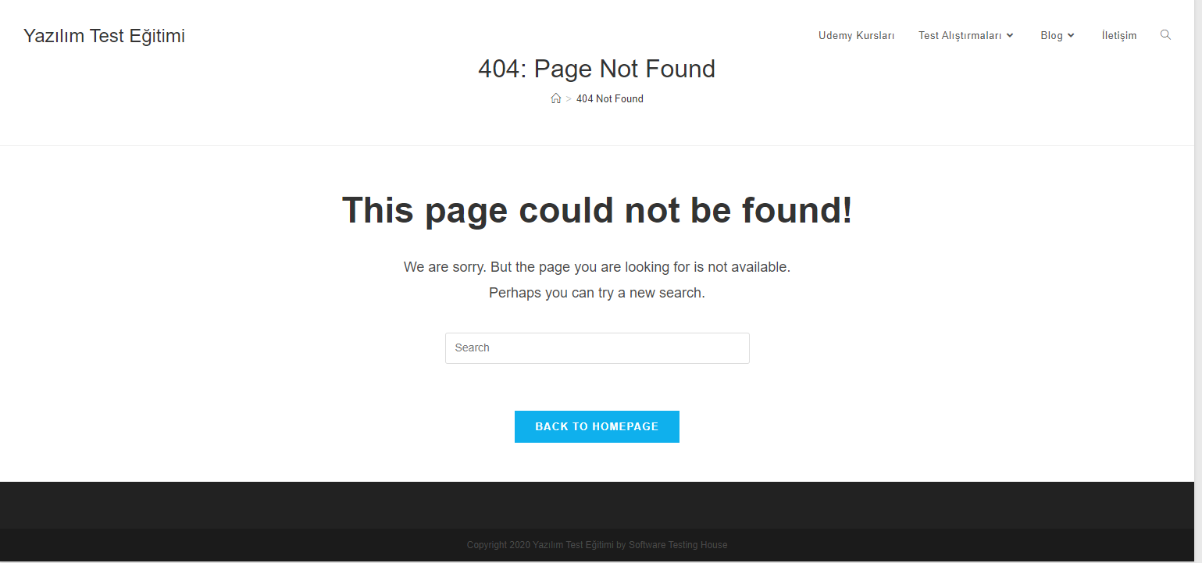 | Düşük | Test Edilmedi
4 | Test sayfasındaki bilgiler kısmında e-mail adresi hatalı. | Özet: E-mail adresi eksik yazılmış.Bu nedenle kullanıcıyla site arasında iletişim sağlanamıyor. Oluşturma Adımları 1-yazilimtestegitimi.com sitesine giriş yap 2-Üst menüden : Test alıştırmaları - Web uygulama testi - baslangic seçimini yap Beklenen sonuç:Hedef adresin doğru bir şekilde yazılıp iletişimin sağlıklı bir şekilde sağlanması Asıl Sonuç:Hedef adres yanlış yazıldığı için iletişim sağlanamıyor. | Orta |  |  | Atlandı

